상품제안서
[액센] A170 7in1 시계 램프 고속 멀티 충전기 애플 갤럭시 공용 | 상품코드: F31195

 |  |  |  |  |  |  | 02-412-0044 | www.easy1.co.kr
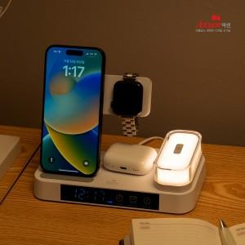

【상세/제작정보】 | 1박스입수수량: 40개<br>1박스 택배비: 4000원​

【인쇄/포장옵션】 | 레이저, 풀칼라 / 포장지포장

【공급단가】 | 수량 | 50~ | 100~ | 500~ | 1,000~ | 2,000~
*VAT별도 | 단가 | 29,880원 | 29,400원 | 28,690원 | 27,970원 | 27,490원

【상품 URL】 | http://www.easy1.co.kr/src/goods_detail.php?gdno=31195

